操作說明(Instructions)
上傳批次檔案10步驟 如有任何問題，請洽星展(台灣)客服專線 02 6606 0302 若無法轉檔EXCEL 2003 請至工具，巨集，安全性，把安全性層級調低即可。 EXCEL 2007 請至EXCEL選項，信任中心，信任中心選項，啟用所有巨集
圖示 | 說明
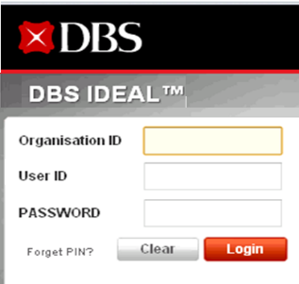 | 1.登入IDEAL企業網路銀行 https://ideal.dbs.com
 | 2.點選 >【現金管理】 >【檔案傳輸】 >【匯入設定檔】。
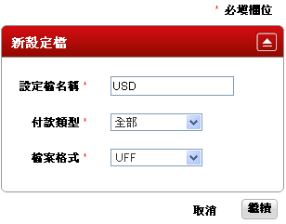 | 3填入設定檔名稱， >檔案類型選【全部】、 >檔案格式點選【UFF】， >完畢後點選【繼續】 >確認無誤後，畫面右下角點選【建立】
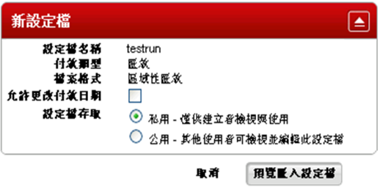 | 4.確認是否允許更改付款日期 >確認是否讓其他使用者存取此設定檔 >點選【預覽匯入設定檔】。
 | 5.確認預覽畫面無誤後 >右下角點選【建立匯入設定檔】。
 | 6.匯入設定檔清單內出現新的設定檔 >在【動作】項目拉下並選取【執行】 >系統會自動帶入頁面。
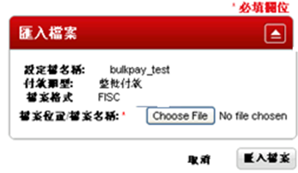 | 7.選取【Choose File】 >選取檔案之後按【匯入檔案】 >需等待幾分鐘時間轉檔。
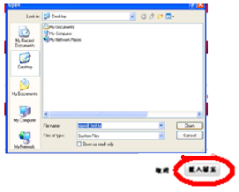 | 8.利用本程式Main下的轉檔按鈕轉檔並儲存 >選取所儲存的整批付款之檔案 >其附檔名應為.txt >選取完畢後，點選【匯入檔案】。
 | 9.系統自動轉到【匯入檔歷史紀錄】 >狀態中出現【處理中】 >等待約三分鐘後 >狀態會自動更新至【等待授權】
 | 10.選擇【現金管理】 >【管理授權】 > 顯示出所有正等待授權的交易 > 待授權完畢後，即完成付款交易。
 | 備註:若狀態出現【失敗】或【已完成】 >可在【其他資訊】查詢錯誤訊息之內容。

